Баг-репорт
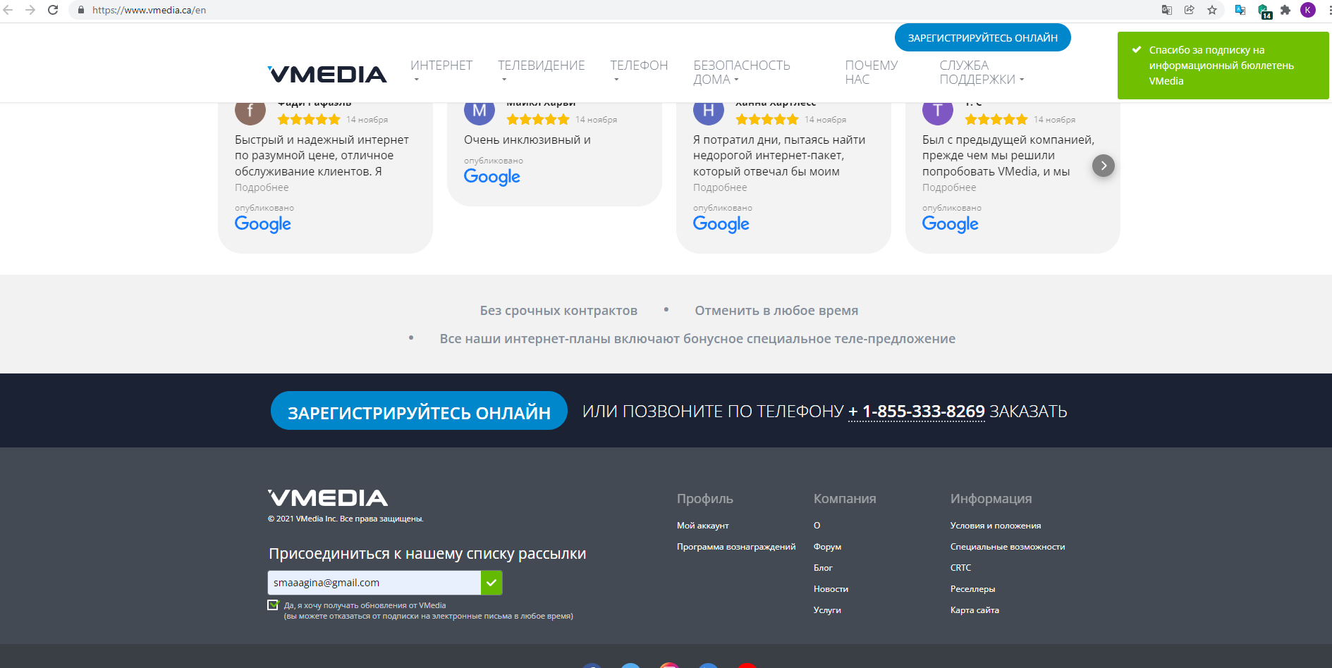
Баг-репорт
Название | Сообщение о подписке не приходит на почту | Найдите и оформите баг-репорт, используя методику Exploratory Testing, на сайте https://www.vmedia.ca
Предусловие | Открыть https://www.vmedia.ca
Шаги | Шаги: Пролистать до подвала страницы. Ввести email в свободное поле, поставить галочку.
Окружение | Windows 10 x64, Google Chrome Версия 93.0.4577.82
Ожидаемый результат: | На почту придет сообщение об удачной подписке на рассылку новостей.
Фактический результат: | Сообщение о подписке не поступает на почту.

